复杂追单
步骤 | 说明 | 耗时
客户需求确认 | 料件分摊后，对应批号分摊的金额是0，实际aapt430有分摊金额。 | 0.5小时
客户环境问题测试 | 测试发现入库单是多仓储批的时候，分摊金额直接分摊到没有批号的料件上，导致对应批号的分摊成本是0. | 1小时
标准作业是否解决这个问题 | 标准改写了分摊逻辑，会考虑到多仓储批。#171012-00009#1 | 0.5小时
程序差异对比 | 改写后的逻辑，需要额外追8个相关的单子，新增了4个新函数。 | 0.2小时
能否直接追单 | 只为了调整多仓储批问题，增加这么多追单，后续出现新问题风险会变高，测试工作量也会变大。 | 0.1小时
针对这个问题单独调整并测试 | 针对客户无法抓取多仓储批入库的批号问题，单独调整。测试能正常抓取多仓储批的入库单，正常产生分摊记录。 | 1.5小时
客户确认 | 交由用户测试验收，客户确认没有问题。 | 0.1小时
搬到正式区 | 将作业搬到正式区使用。 | 0.1小时

需要调整的追单

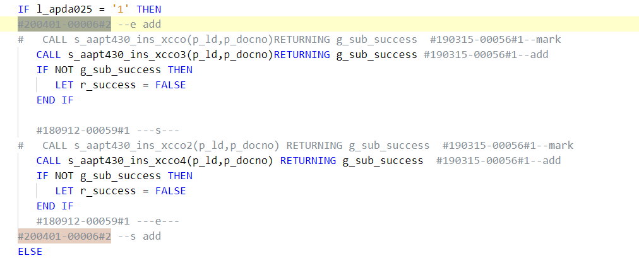

新逻辑增加了4个函数，有4个旧函数不再使用

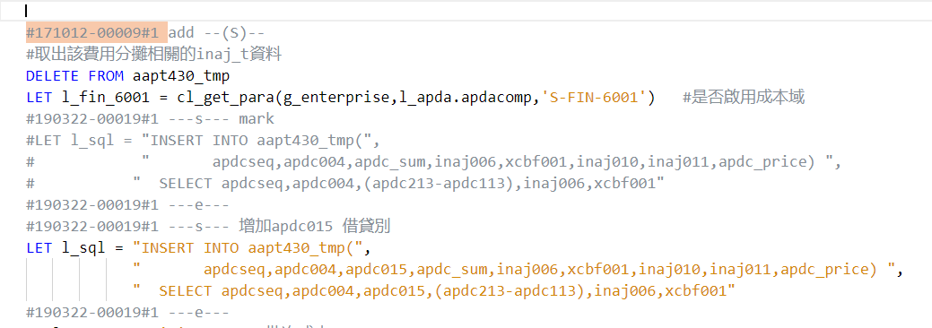

套单的情况，不追可能导致新的问题。

根据客户情况，单独调整多仓储批情况

axcp500效能追单
s_axcp500
#181116-00032#1 2018/11/21 By 02295 效能优化增加索引 √
#190513-00024#1 2019/07/17 By 05423 效能优化：暂存档栏位仅保留需要使用到的栏位 √
#191003-00005#1 add #ODI-ORA# √
#200120-00015#1 2020/04/22 By 02295 效能优化 √
s_axcp500_avg
#171005-00021#1 2017/12/29 By 02294 效能优化 √
#191126-00022#1 2020/05/08 By 11515 效能优化 依赖上面 √
#180420-00005#1 2018/04/25 By 02294 全柴客戶-axcp500效能優化-回追產中 也会优化 #171005-00021#1内容 √
#200928-00040#1 2020/09/29 By 02295 调整SQL中除数为0的情况 √
#181116-00032#1 2018/11/21 By 02295 效能优化 √
#181207-00006#1 2018/12/07 By 05423 效能优化 √
#190411-00017#1 2019/04/18 By 05423 效能优化：A.改写表格连接，若为非查询字段，条件变为EXISTS B.改写IN-->EXISTS/UNION
# C.单位取位写法调整 D.新增S-FIN-9024判断结存调整是否产生 F.BUG修正
#190513-00024#1 2019/07/17 By 05423 效能优化：暂存档栏位仅保留需要使用到的栏位 √
#200407-00021#1 2020/04/08 By 02295 返工工单的计算时机以工单整单成本阶计算 套单 √
#191111-00038#1 2019/11/13 By 02295 处理#190411-00017#1此单效能优化遗留SQL未优化 √
#191128-00004#1 2019/12/17 By 02295 s_axcp500_avg1_wip_3()中在INSERT一部分资料时,在更新上期的资料前先将xccz_tmp的数据重新收集,这样在做merge时就会因为数据收集的问题导致效能慢 √
#200408-00002#1 2020/04/09 By 02295 效能优化:xccz抓取上期资料时只抓取期末不为0的,且资料不需要做排序 √
#190305-00034#1 2019/03/11 By 05423 修正：s_axcp500_avg1_wip_3_p2的SQL中加上ORDER BY，防止数据量大导致MERGE内部死锁 不需要
#200120-00015#1 2020/04/22 By 02295 效能优化 √
#200928-00040#1 2020/09/29 By 02295 调整SQL中除数为0的情况 已经有了 √

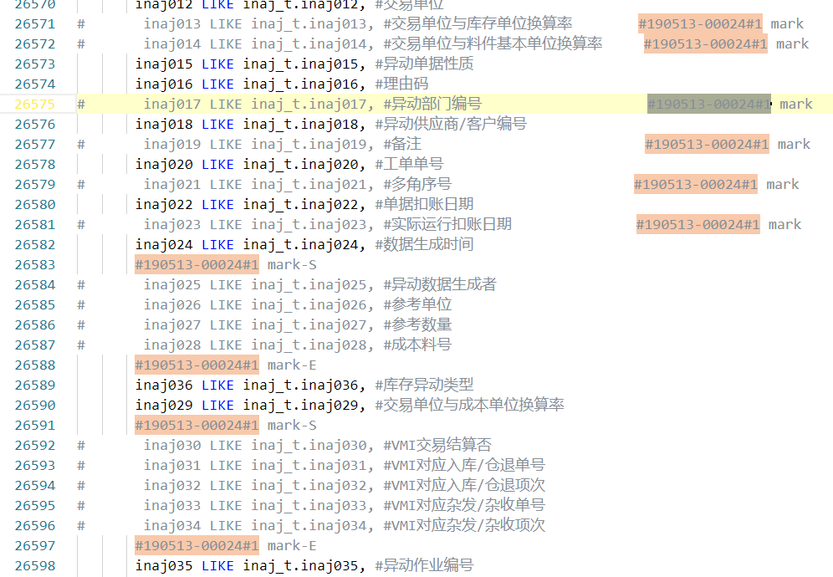
根据axcp500效能追单，分享追单时遇到的一些问题

问题1 | 部分追单小范围内多个mark，如右图,很考验眼力，容易出错。
 | 类似追单能否整段mark掉，然后整段新增？

问题2 | 部分追单时必追的，但是还得自己判断下是否要追，如#200928-00040#1 调整SQL中除数为0的情况 ，不追axcp500是会报错的。
 | 这类必追的单，能否有些标识，省去追单时再去判断的时间？
 | 同样，有些是功能新增的单，能否也有标识，客户无需求可以不追。

问题3 | axcp500这样大型作业，可能有多个效能追单，目前的情况时遇到只能能追的都追上。
 | 能否再追单中标识该追单能提升的效能大概是怎么样的，这样可以先追效能影响比较大的单。

 |  | 问题1

